Sheet1
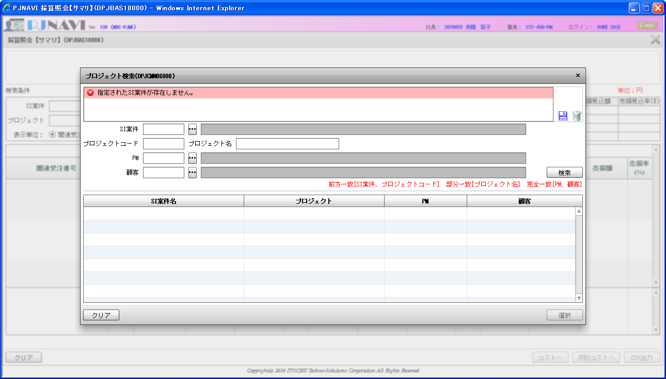
１．採算照会【サマリ】画面でSI案件コードテキストボックスへフォーカスインする。
プロジェクト検索ボタンを押下する。
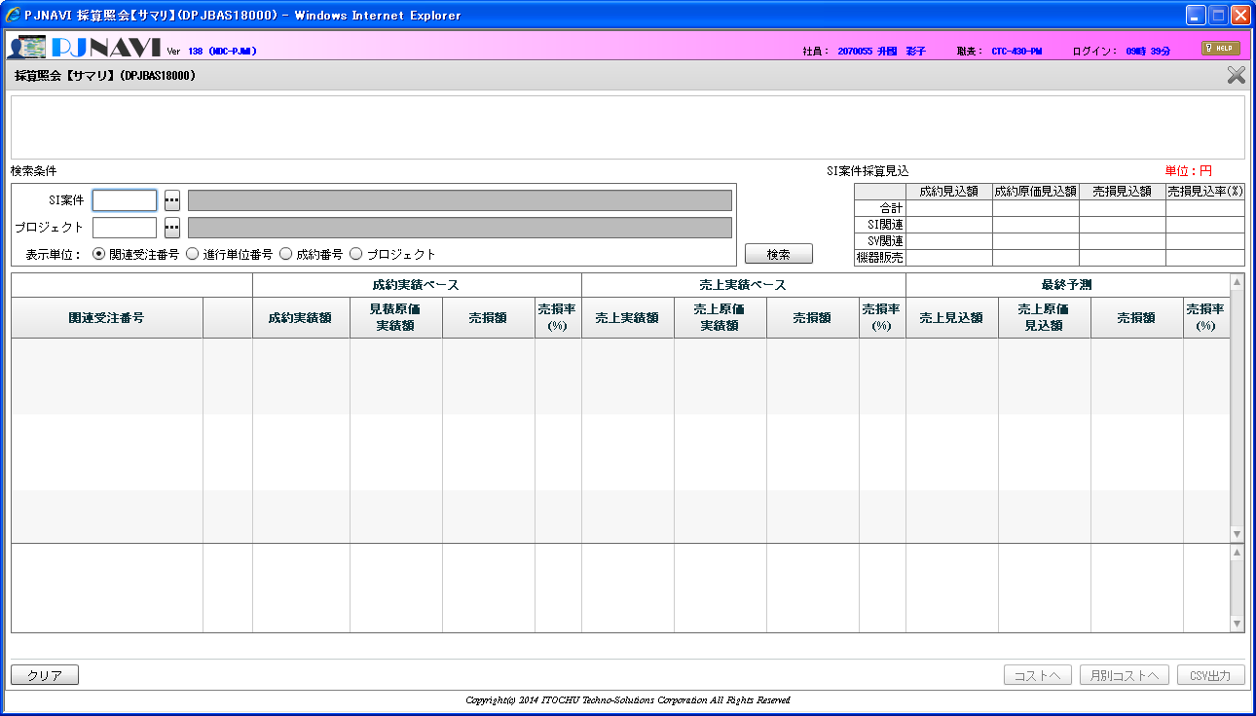

SI案件コードにフォーカスインし、未入力の状態でプロジェクト検索ボタンを押下する。
SI案件コードが未入力にも係わらず、プロジェクト検索画面の初期処理でSI案件名を取得しようとし、エラーメッセージが表示される。
＜補足＞
一度、SI案件コードにフォーカスインすると必ず発生するが、クリアボタンを押下する事で解消される。

